Worksheet
Order Details
 |  |  |  | 大人（adults) |  |  |  |  |  | 小孩(kids)
图片(photo) | 标题(title) | 中文标题(title) | 标签(styles) | S | M | L | XL | 2XL | 3XL | 10 | 12 | 14 | 16 | 18 | 20 | 22 | 24 | 26 | 28 | 数量(quantity) | 名字 号码(name number) | 臂章(patches) | 单价(Unit USD) | 总额(Sum USD)
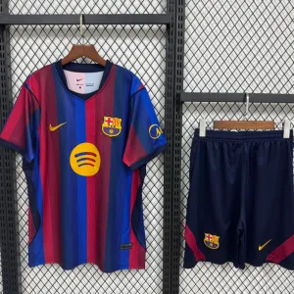 | Kit Casa Barcellona | 20262027Barcellona主场球迷版 | Kit |  | 1 | 2 |  |  |  |  |  |  |  |  |  |  |  |  |  | 3 | M: (19) L: (9) L: (RICKY, 10) |  | 8.00 | 28.00
 | Kit Fuori Casa Bayern Monaco | 20252026拜仁客场球迷版 | Kit |  | 3 | 1 | 1 | 1 |  |  |  |  |  |  |  |  |  |  |  | 6 | XL: (SALICI, 99) M: (CONTARINI, 3) M: (DISTEFANO, 7) L: (ROMANO, 4) M: (RAIMONDO, 1) XXL: (DI VENUTO, 22) |  | 8.00 | 60.00
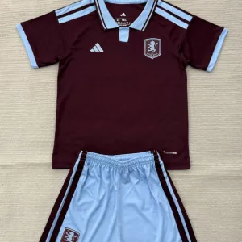 | Kit Casa Aston Villa | 20262027Aston Villa主场球迷版 | Kit | 2 | 3 | 1 | 1 |  |  |  |  |  |  |  |  |  |  |  |  | 7 | L: (LO GIUDICE, 10) M: (ZUCCARELLO, 4) S: (M. SARR, 80) M: (D'ALESSANDRO, 11) M: (A.FATY, 7) XL: (FERRARI, 6) S: (PULVIRENTI, 8) |  | 8.30 | 72.10
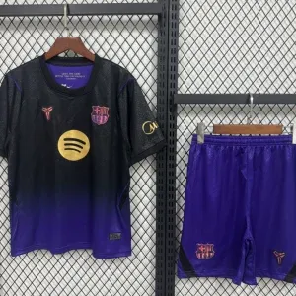 | Kit Fuori Casa Barcellona | 20262027Barcellona客场球迷版 | Kit | 1 |  |  |  |  |  |  |  |  |  |  |  |  |  |  |  | 1 | S: (RAPHINHA, 11) |  | 8.00 | 10.00
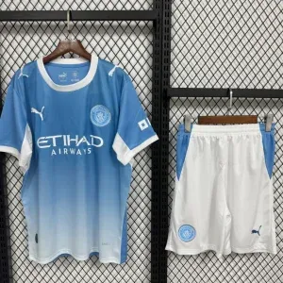 | Kit Casa Manchester City | 20262027曼城主场球迷版 | Kit | 1 | 1 | 2 | 2 | 1 |  |  |  |  |  |  |  |  |  |  |  | 7 | L: (BATTAGLIA, 10) L: (LO GIUDICE, 8) M: (CAVALLARO, 27) S: (SAMUEL, 7) XL: (SAVASTA, 17) XXL: (CARUSO, 17) XL: (BELLUSO, 3) |  | 8.00 | 70.00
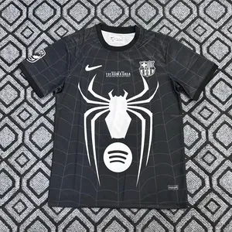 | Fan Barcellona Nera | 20262027Barcellona主场球迷版 | Fan | 1 |  | 1 |  |  |  |  |  |  |  |  |  |  |  |  |  | 2 |  |  | 7.50 | 15.00
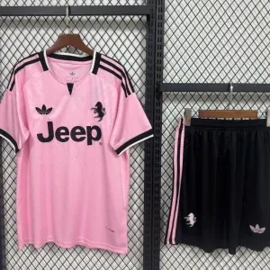 | Kit Fuori Casa Juventus | 20262027尤文客场球迷版 | Kit |  | 2 |  |  |  |  |  |  |  |  |  |  |  |  |  |  | 2 | M: (CONCEICAO, 7) M: (PULVIRENTI, 17) |  | 8.00 | 20.00
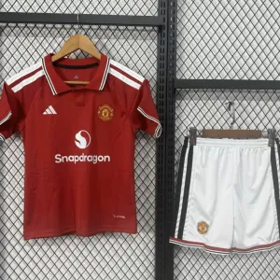 | Kit Casa Manchester United | 20262027曼联主场球迷版 | Kit | 1 | 2 | 1 | 1 | 1 |  |  |  |  |  |  |  |  |  |  |  | 6 | XL: (DE FRANCO, 14) XXL: (SINA, 21) M: (SALERNO, 7) L: (CARDIA, 16) S: (TABITA, 17) M: (BENANTI, 96) |  | 8.00 | 60.00
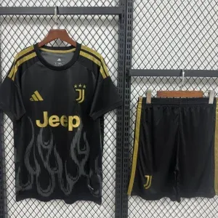 | Kit Seconda Trasferta Juventus | 20262027尤文主场球迷版 | Kit |  | 1 | 1 |  | 1 |  |  |  |  |  |  |  |  |  |  |  | 3 | XXL: (NICOLOSI, 21) | Serie A | 8.30 | 27.90
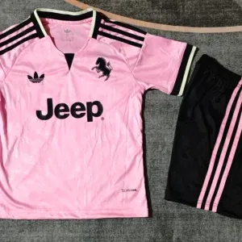 | Kit Bambino Fuori Casa Juventus | 20262027尤文客场儿童套装 | Kit |  |  |  |  |  |  |  |  |  |  |  |  | 1 |  | 2 | 2 | 5 | 26: (PEPPE, 23) 28: (NICO, 16) 28: (ORAZIO, 7) 26: (ALEE, 17) 22: (SERENEÈ, 5) |  | 7.00 | 45.00
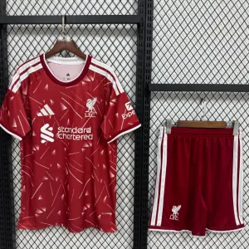 | Kit Casa Liverpool F.C. | 20262027利物浦主场球迷版 | Kit |  |  | 1 |  |  |  |  |  |  |  |  |  |  |  |  |  | 1 | L: (HYSAJ, 6) |  | 8.00 | 10.00
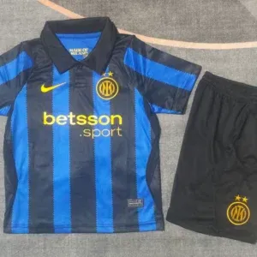 | Kit Bambino Casa Inter | 20262027国米主场儿童套装 | Kit |  |  |  |  |  |  |  |  |  |  |  |  |  |  | 1 |  | 1 | 26: (DON LEO, 17) |  | 7.00 | 9.00
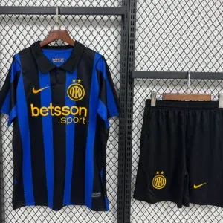 | Kit Casa Inter | 20262027国米主场球迷版 | Kit | 1 |  |  |  |  |  |  |  |  |  |  |  |  |  |  |  | 1 | S: (ACETO, 4) | Stemma Italia al centro, serie A, coppa Italia | 8.00 | 11.00
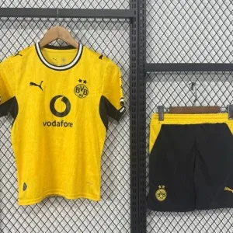 | Kit Casa Borussia Dortmund | 20262027多特主场球迷版 | Kit | 3 | 1 | 1 |  | 2 |  |  |  |  |  |  |  |  |  |  |  | 7 | S: (GUERRERA, 10) M: (SCIUTO, 7) S: (TRILLÈ, 11) S: (PALUMBO, 16) XXL: (PASSARELLO, 5) XXL: (SICLARI, 69) L: (PAPPA, 67) |  | 8.30 | 72.10
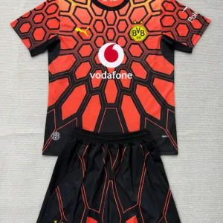 | Kit Portiere Borussia Dortmund Arancione | 20262027多特主场球迷版 | Portiere |  |  | 1 |  |  |  |  |  |  |  |  |  |  |  |  |  | 1 | L: (PASSARELLO, 1) |  | 8.30 | 10.30
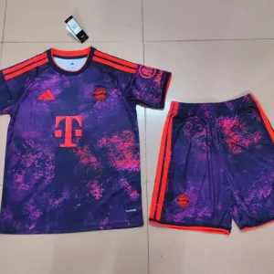 | Kit Seconda Trasferta Bayern Monaco | 20262027拜仁主场球迷版 | Kit |  | 1 | 5 | 1 |  |  |  |  |  |  |  |  |  |  |  |  | 7 | L: (BARRA, 7) L: (NINO, 27) L: (SCROFANI, 11) XL: (CALANNA, 17) L: (CRISAFULLI, 23) L: (CAVALLARO, 10) |  | 8.30 | 70.10
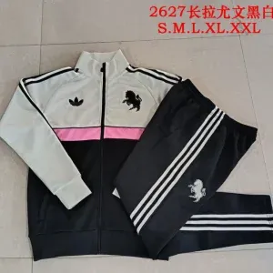 | Tuta Juventus Rappresentanza | 20262027尤文主场成人卫衣套装 | Tuta |  |  | 1 |  |  |  |  |  |  |  |  |  |  |  |  |  | 1 |  |  | 26.00 | 26.00
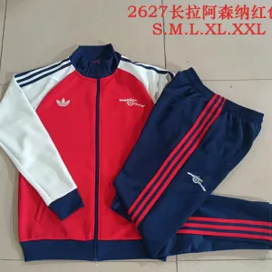 | Tuta Zip Intera Arsenal F.C. Bianca | 20262027阿森纳主场成人卫衣套装 | Tuta |  |  | 1 |  |  |  |  |  |  |  |  |  |  |  |  |  | 1 |  |  | 26.00 | 26.00
 | Maglia Retrò Casa Santos | 20122013Santos主场复古 | Retro |  | 1 |  |  |  |  |  |  |  |  |  |  |  |  |  |  | 1 | M: (NEYMAR JR, 11) |  | 9.99 | 11.99
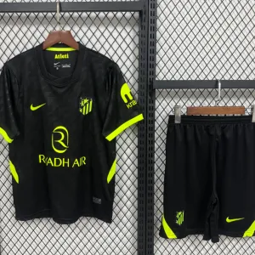 | Kit Fuori Casa Atletico Madrid | 20262027马竞客场球迷版 | Kit |  | 1 |  |  |  |  |  |  |  |  |  |  |  |  |  |  | 1 |  |  | 8.00 | 8.00
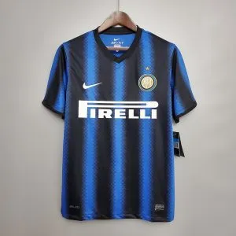 | Maglia Retrò Casa Inter | 20102011国米主场复古 | Retro |  | 1 |  |  |  |  |  |  |  |  |  |  |  |  |  |  | 1 | M: (ICARDI, 9) |  | 9.99 | 11.99
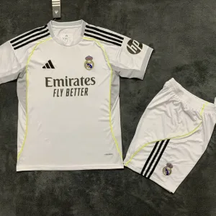 | Kit Casa Real Madrid | 20252026皇马主场球迷版 | Kit |  | 5 | 3 | 3 | 2 |  |  |  |  |  |  |  |  |  |  |  | 13 | L: (CRISCIGLIONE A., 99) M: (RACCA, 6) M: (RACCA, 5) L: (RAVALLI, 7) XL: (VELLA, 22) XXL: (DI GRAZIA, 9) L: (CRISCIGLIONE A, 8) XL: (LOPIS, 28) M: (BONACCORSI, 10) XXL: (MORING, 2) XL: (ARCIDIACONO, 3) M: (CRISCIGLIONE A., 11) M: (PATANÈ, 4) |  | 8.00 | 130.00
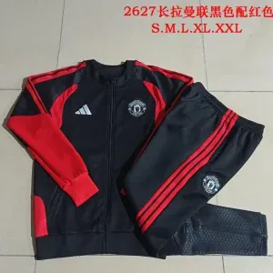 | Tuta Zip Intera Manchester United Nera e Rossa | 20262027曼联主场成人卫衣套装 | Tuta |  | 1 |  |  |  |  |  |  |  |  |  |  |  |  |  |  | 1 |  |  | 26.00 | 26.00
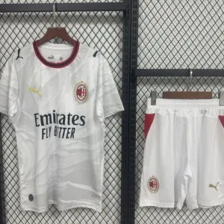 | Kit Fuori Casa AC Milan | 20262027米兰客场球迷版 | Kit |  | 1 |  |  |  |  |  |  |  |  |  |  |  |  |  |  | 1 | M: (PULISIC, 11) |  | 8.00 | 10.00
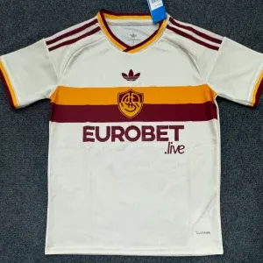 | Versione Fan Fuori Casa AS Roma | 20262027罗马客场球迷版 | Fan |  | 1 |  |  |  |  |  |  |  |  |  |  |  |  |  |  | 1 |  |  | 7.00 | 7.00
 | Kit Casa Real Madrid | 20262027皇马主场球迷版 | Kit | 5 | 1 | 1 | 1 | 1 |  |  |  |  |  |  |  |  |  |  |  | 9 | S: (MANUELE, 21) S: (FRAZZETTO, 14) S: (VERONA, 11) S: (NIZZARI, 17) L: (AGOSTA, 9) XL: (AZZARELLI, 5) XXL: (GIULIANO, 6) S: (SAPIENZA G., 10) M: (SAPIENZA E., 4) |  | 8.00 | 90.00
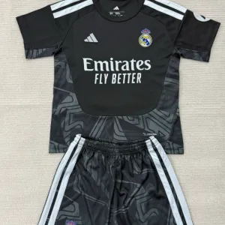 | Kit Portiere Real Madrid Nero | 20262027皇马主场球迷版 | Portiere |  | 1 |  |  |  |  |  |  |  |  |  |  |  |  |  |  | 1 | M: (RUSSOTTI, 1) |  | 8.30 | 10.30
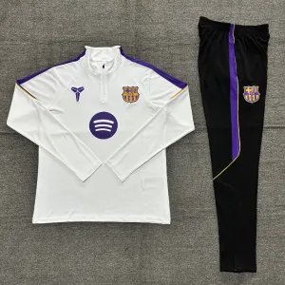 | Mezza Zip Barcellona Bianca | 20262027Barcellona主场成人卫衣套装 | Tuta |  |  | 1 |  |  |  |  |  |  |  |  |  |  |  |  |  | 1 |  |  | 22.00 | 22.00
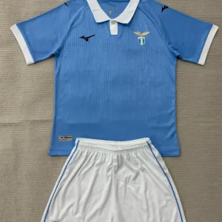 | Kit Casa Lazio | 20262027Lazio主场球迷版 | Kit |  |  | 1 |  |  |  |  |  |  |  |  |  |  |  |  |  | 1 |  |  | 8.00 | 8.00
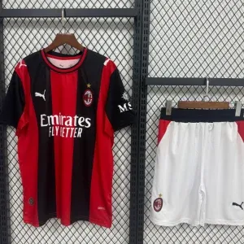 | Kit Casa AC Milan | 20262027米兰主场球迷版 | Kit | 1 |  |  |  |  |  |  |  |  |  |  |  |  |  |  |  | 1 | S: (BILIERI, 17) |  | 8.00 | 10.00
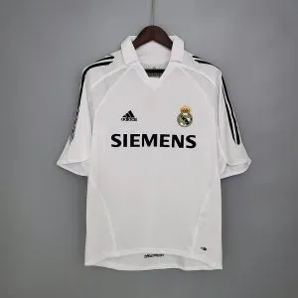 | Maglia Retrò Casa Real Madrid | 20052006皇马主场复古 | Retro |  | 1 |  |  |  |  |  |  |  |  |  |  |  |  |  |  | 1 | M: (ZIDANE, 5) |  | 9.99 | 11.99
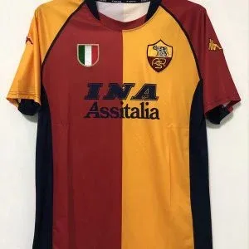 | Maglia Retrò Casa AS Roma | 20012002罗马主场复古 | Retro |  | 1 |  |  |  |  |  |  |  |  |  |  |  |  |  |  | 1 | M: (TOTTI, 10) |  | 9.99 | 11.99
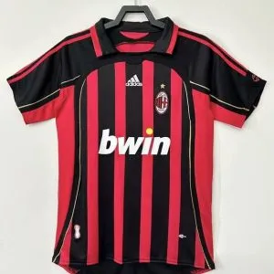 | Maglia Retrò Casa AC Milan | 20062007米兰主场复古 | Retro |  | 1 |  |  |  |  |  |  |  |  |  |  |  |  |  |  | 1 | M: (KAKA', 22) |  | 9.99 | 11.99
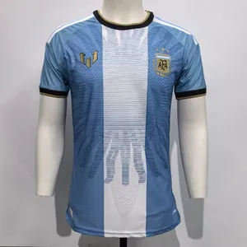 | Fan Casa Argentina | 2627阿根廷主场球迷版 | Fan |  | 3 |  | 1 | 1 |  |  |  |  |  |  |  |  |  |  |  | 5 | 3x M: (MESSI, 10) XL: (MESSI, 10) XXL: (MESSI, 10) |  | 8.99 | 54.95
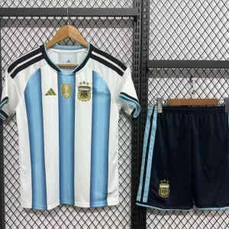 | Kit Casa Argentina | 20262027阿根廷主场球迷版 | Kit |  | 1 |  |  |  |  |  |  |  |  |  |  |  |  |  |  | 1 |  |  | 8.00 | 8.00
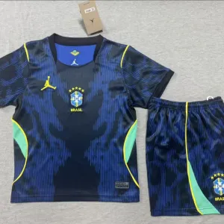 | Kit Bambino Fuori Casa Brasile | 20262027巴西客场儿童套装 | Kit |  |  |  |  |  |  |  |  |  |  |  |  |  |  |  | 1 | 1 | 28: (NEYMAR JR., 10) |  | 7.00 | 9.00
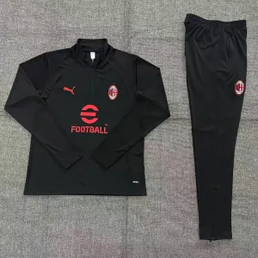 | Mezza Zip AC Milan Nera | 20262027米兰主场成人卫衣套装 | Tuta |  |  |  | 1 |  |  |  |  |  |  |  |  |  |  |  |  | 1 |  |  | 22.00 | 22.00
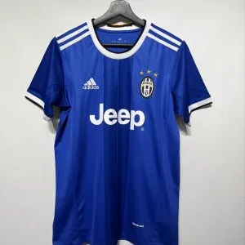 | Maglia Retrò Fuori Casa Juventus Blu | 20162017尤文客场复古 | Retro |  |  |  | 1 |  |  |  |  |  |  |  |  |  |  |  |  | 1 | XL: (MN, 8) | Champions League | 9.99 | 12.99
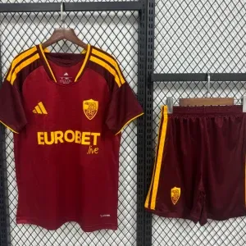 | Kit Casa AS Roma | 20262027罗马主场球迷版 | Kit |  |  |  | 1 |  |  |  |  |  |  |  |  |  |  |  |  | 1 | XL: (MN, 17) |  | 8.00 | 10.00
Total Quantity (pcs) |  |  |  |  |  |  |  |  |  |  |  |  |  |  |  |  |  |  |  | 107 |  |  |  | 1,140.69
shipping Cost (USD) |  |  |  |  |  |  |  |  |  |  |  |  |  |  |  |  |  |  |  |  |  |  | 0.00 | 0.00
Total Price (USD) |  |  |  |  |  |  |  |  |  |  |  |  |  |  |  |  |  |  |  |  |  |  |  | 1,140.69

